PD
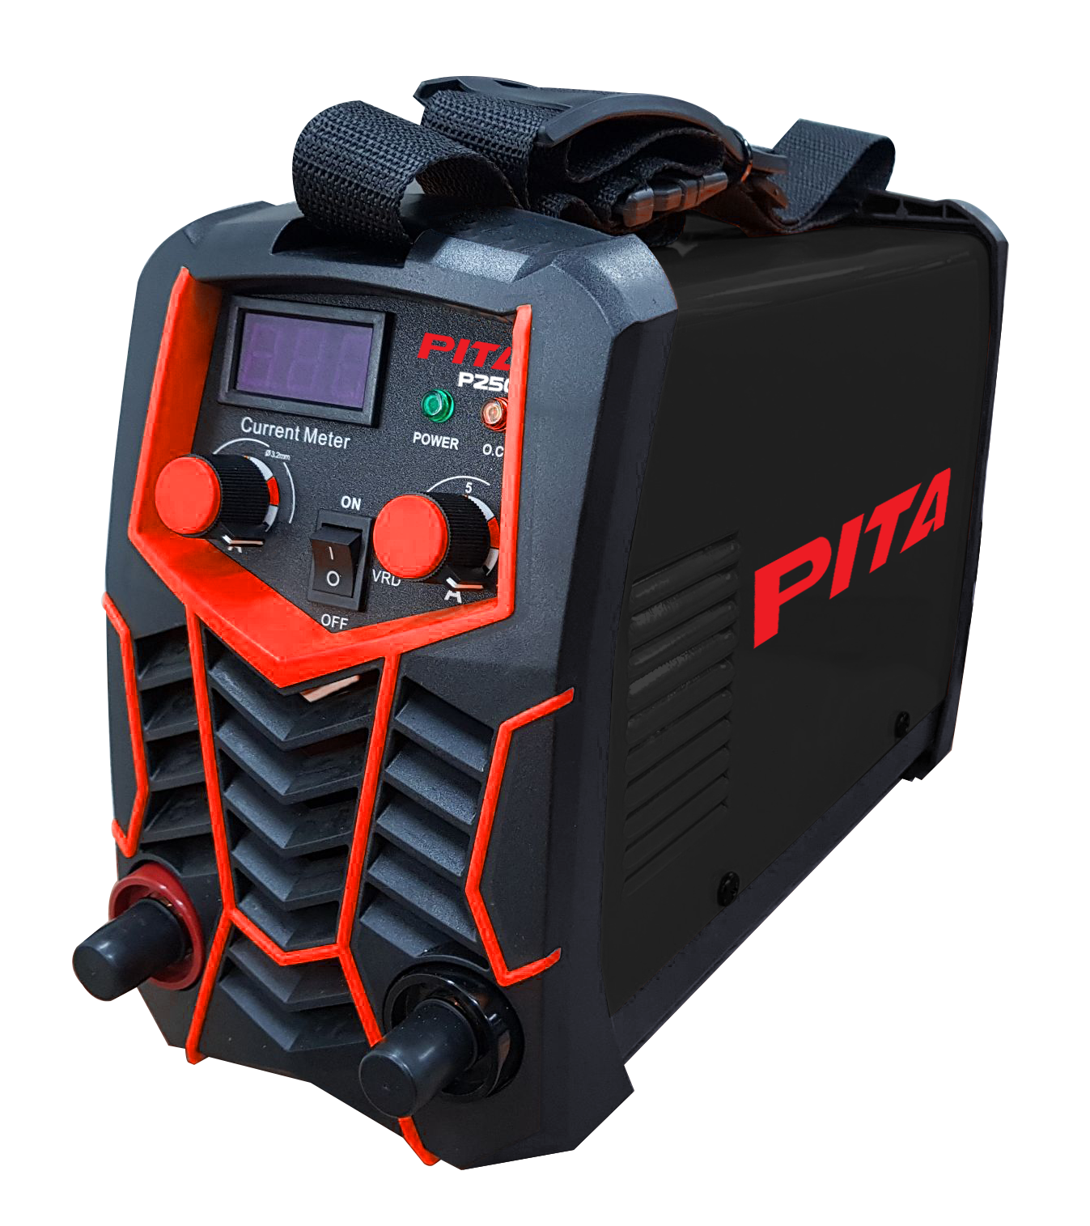
เลขที่ SKU : 05-016-915 วันที่ : 04/10/2023
1. ข้อมูลสินค้า |  |  |  | รูปสินค้า
ประเภท (กลุ่มหลัก) | เครื่องเชื่อม/ตู้ชาร์จ | ประเภท (กลุ่มรอง) | เครื่องเชื่อม
ชื่อภาษาไทย | เครื่องเชื่อม PITA P250 | ชื่อภาษาอังกฤษ | WELDING PITA P250
รหัสสินค้า | 05-016-915 | Barcode | 8859007708714
สถานะสินค้า | M | รหัสทีมขาย
รุ่น (Model) |  | ยี่ห้อ | PITA
สีตัวสินค้า | ดำ - แดง | สีของบรรจุภัณฑ์ | ดำ - แดง
ทำจากวัสดุ | พลาสติก - เหล็ก | ประเทศผู้ผลิต | PRC
ผู้ผลิต | S74 เครื่องเชื่อม

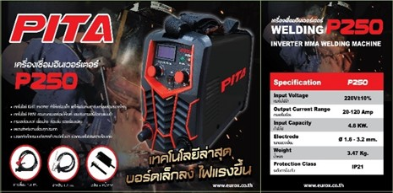
2. คุณสมบัติ |  |  |  | รูปบรรจุภัณฑ์
แรงดันไฟฟ้า | 220V±10% | กระแสเชื่อม | 20-120A
Duty Cycle 40°C | 35% | กำลังไฟ | 4.6 KW
ขนาดลวด | 1.6 - 3.2 มม. | ระดับป้องกัน | IP21
สายไฟ | 1.5 ม.

3. รายละเอียดบรรจุภัณฑ์
ขนาดสินค้า (ซม.) | 30x12.5x20.5 (ไม่รวมบรรจุภัณฑ์) | น้ำหนักสินค้า (กก.) | 3.67 (ไม่รวมบรรจุภัณฑ์)
ขนาดกล่อง 1 (ซม.) | 35.5x18x23 | ขนาดบรรจุ (กล่อง) | 1 PCS
ขนาดกล่อง 2 (ซม.)
 |  | น้ำหนักรวมสินค้า (กก.) | 3.8 | อุปกรณ์ภายในกล่อง
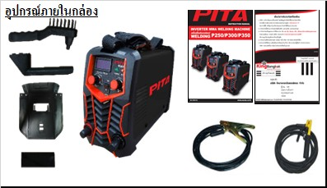
บาร์โค้ดกล่อง | 8859007708714 | ขนาดลัง (ซม.) | 38.5x37x48.5
ขนาดบรรจุ (ลัง) | 4 | น้ำหนักลังรวมสินค้า (กก.)

4. อุปกรณ์ภายในกล่อง
- คู่มือการใช้งาน - ใบรับประกัน 1 ปี - สายเชื่อม 1.8 ม. - สายดิน 1.2 ม. - หน้ากาก - แปรง

5. วิธีการใช้งาน
ใช้สำหรับเชื่อมงานทั่วไป

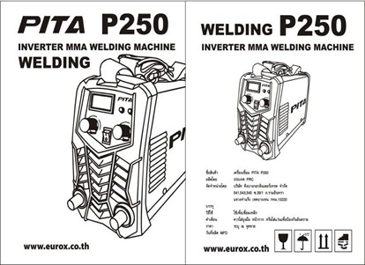
6. จุดเด่น จุดขาย ของสินค้า |  |  |  | รูปลังสินค้า
- เทคโนโลยี IGBT Inverter ทำให้เครื่องเล็กแต่ให้พลังงานเท่ากับเครื่องขนาดใหญ่ - เทคโนโลยี PWM ควบคุมกระแสเชื่อมให้คงที่ และปรับกระแสแม่นยำ - กระแสเชื่อมคงที่ เชื่อมง่าย เชื่อมลื่น รอยเชื่อมเนียม - เหมาะสำหรับงานเชื่อมทุกประเภท - ปลอดภัยด้วยระบบตัดการทำงานอัตโนมัติ เมื่อกระแสไฟและความร้อนเกิน

7. การรับประกัน
ระยะเวลารับประกัน (เดือน) | 12 ระบุ
ประเภทการรับประกัน | เครื่องเชื่อม
เงื่อนไขการรับประกัน | 1. บริษัทฯ จะบริการซ่อมและเปลี่ยนอะไหล่ โดยไม่คิดมูลค่าแก่สินค้าที่จัดจำหน่ายโดยบริษัทฯ ในกรณีที่ความเสียหายเกิดจากความผิดพลาดของโรงงานผู้ผลิต ภายในระยะเวลา 1ปี นับจากวันที่ซื้อ (ทั้งนี้ดูจากใบเสร็จรับเงินของทางร้านค้าที่สั่งซื้อและใบรับประกัน) 2. การรับประกันนี้ไม่รวมการชำรุดของวัสดุสิ้นเปลือง อุปกรณ์เสริม และของแถมในชุด 3. การรับประกันจะสิ้นสุดลงจากการใช้ผิดประเภท เช่น ถอด ซ่อม ดัดแปรง แก้ไข เปลี่ยนสภาพไปจากเดิม โดยบุคคลภายนอก ชำรุดจากอุบัติเหตุ การขนส่ง อัคคีภัย ภัยธรรมชาติ ความแปรปรวนของระบบกระแสไฟฟ้า เครื่องปั่นไฟ 4. การรับประกันนี้ไม่รวมถึงค่าขนส่ง หากต้องการให้ บริษัทฯ บริการถึงที่จะมีค่าใช้จ่าย 5. ใบรับประกันนี้ใช้ได้เฉพาะเครื่องที่มีเบอร์เครื่องตรงกันเท่านั้น ไม่สามารถโอนให้ผู้อื่นได้ หากใบรับประกันหาย บริษัทฯ ขอสงวนสิทธิ์การไม่ออกใบรับประกันใหม่ในทุกกรณี

8. ข้อมูล สคบ.
ชื่อสินค้า | เครื่องเชื่อม PITA P250
ผลิตจากประเทศ | PRC |  |  | รูป Barcode

จัดจำหน่ายโดย | บริษัท คิงบางกอก อินเตอร์เทรด จำกัด
 | 541,543,545 ซอย 39/1 แขวงท่าแร้ง เขตบางเขน กรุงเทพมหานคร 10220
 | เลขประจำตัวผู้เสียภาษี: 0105545012035 สำนักงานใหญ่ | โทรศัพท์: 02-509-3850 | โทรสาร: 02-509-3856
บรรจุ | 1 ตัว/กล่อง
วิธีการใช้ | ใช้สำหรับเชื่อมงานทั่วไป
คำเตือน | ขณะใช้งานหรือเลิกใช้งาน ควรเก็บอุปกรณ์ให้พ้นมือเด็กเพื่อความปลอดภัย
ราคา | ระบุ ณ จุดขาย
วันที่ผลิต

9. ข้อควรระวัง
คำเตือน | ขณะใช้งานหรือเลิกใช้งาน ควรเก็บอุปกรณ์ให้พ้นมือเด็กเพื่อความปลอดภัย
ข้อแนะนำในการใช้งาน | ห้ามใช้งานผิดประเภท

MK

เลขที่ SKU : 05-016-915 วันที่ : 04/10/2023
1. ข้อมูลสินค้า |  |  |  |  |  | รูปสินค้าตัวจริง
ประเภท (กลุ่มหลัก) | เครื่องเชื่อม/ตู้ชาร์จ |  | ประเภท (กลุ่มรอง) | เครื่องเชื่อม
ชื่อภาษาไทย | เครื่องเชื่อม PITA P250 |  | ชื่อภาษาอังกฤษ | WELDING PITA P250
รหัสสินค้า | 05-016-915 |  | Barcode | 8859007708714
สถานะสินค้า | M |  | รหัสทีมขาย
รุ่น (Model) |  |  | ยี่ห้อ | PITA
สีตัวสินค้า | ดำ - แดง |  | สีของบรรจุภัณฑ์ | ดำ - แดง
ทำจากวัสดุ | พลาสติก - เหล็ก |  | ประเทศผู้ผลิต | PRC
ผู้ผลิต | S74 เครื่องเชื่อม

2. ราคาสินค้า |  |  |  |  |  | รูปแพ็คเกจตัวจริง
ราคาตั้ง | 2,700.00 บาท
ราคาปลีก | 2,370.00 บาท
ราคาส่ง (SEMI) | 1,890.00 บาท |  |  | GP | 33.43%
ราคาส่ง (S1) | 1,833.30 บาท | จำนวน | 2 ตัว | GP | 31.37%
ราคาส่ง (S2) | 1,796.63 บาท | จำนวน | 4 ตัว | GP | 29.97%
ราคาส่ง (S3) | 0.00 บาท | จำนวน | 0 ตัว | GP | 0.00%
ราคา (ผจก) | 0.00 บาท |  |  | GP | 0.00%
ราคาปลีก MT | 2,370.00 บาท |  |  | GP | 46.91%
ราคาส่ง MT | 1,896.00 บาท |  |  | GP | 33.64%
ต้นทุนปัจจุบัน 1,258.24 บาท |  |  | ต้นทุก Lot ที่ผ่านมา 1,289.79 บาท |  |  | รูปอุปกรณ์ภายในกล่องตัวจริง

3. โปรโมชั่น
ราคาปลีก | 2,370.00 บาท | จำนวน | 1 ตัว | GP | 46.91%
ราคาพิเศษ 1 | 1750.000 บาท | จำนวน | 1 ตัว | GP | 28.10%
ราคาพิเศษ 2 | 0.000 บาท | จำนวน | 0 ตัว | GP | 0.00%
ระยะเวลา | 01/01/2024 ถึง 31/12/2024
เป้าต่อเดือน
MT1 | 0 ตัว | MT2 | 0 ตัว | TT2 | 0 ตัว
ONL | 0 ตัว | OUL/TT1 | 0 ตัว
สถานะใหม่ | - |  |  |  |  | ใบโปร/ใบขาย
หมายเหตุการจัดโปร | -

4. ช่องทางการขายสินค้า
ช่องทางขาย
MT1 | [ ] | MT2 | [ ] | TT2 | [ ]
OUL/TT1 | [ ] | ONL | [ ]
ช่องทางลูกค้า
MT | [ ] | SEMI | [ ] | T2-T3 | [ ]
TN | [ ] | ONL | [ ] | TV | [ ]
อื่นๆ | [ ] ระบุ

5. VDO Utility
ไม่มีข้อมูล

